背景
人物背景 Background

 | 角色名 | 米瑞尔 |  |  | 背景获利 |  |  |  | 背景描述
 | 玩家 | 琼脂糖 |  |  | 属性值 | 力量、智力、魅力 | 专长 | 熟习 | 权力、财富还有荣耀伴随你在城堡中长大，你那贵不可言的小家族确保你受到了一流的教育，其中有些教导令你感激，而有些则只让你觉得愤慨。在城堡中的时光，尤其是在长久以来耳濡目染于宫廷中的家族往来，也培养了你足以胜任领袖的许多才能。
 | 故乡 | 深水城 |  |  | 技能熟练 | 历史和游说
 | 背景 | 贵族 |  |  | 工具熟练 | 选择一种赌具
 |  |  |  |  | 背景装备 | 选择A或B：(A)赌具（同上所选）、高档服装、香水、29GP，或(B)50GP
 | 年龄 | 18 | 身高 | 110
 | 性别 | 女 | 体重 | 40

 | 人物形象 |  |  |  | 个性 | 林克的安危高于一切。任何靠近琴盒的动作都会让我本能地护住它——哪怕对方只是好奇。 我在陌生人面前会刻意显得开朗爱笑，用歌声和幽默掩盖心事。独处时则沉默、焦虑，习惯性地对着猫自言自语。 即使落魄，我依然在意体面 |  |  |  | 人物立绘
 | 米瑞尔，半身人，栗色卷发，浅绿色眼睛 |  |  |  |  | 每次新年钟声响起，我都会莫名地烦躁、想躲起来——因为那意味着又一个年头过去，而艾德温还是猫。 |  |  |  | 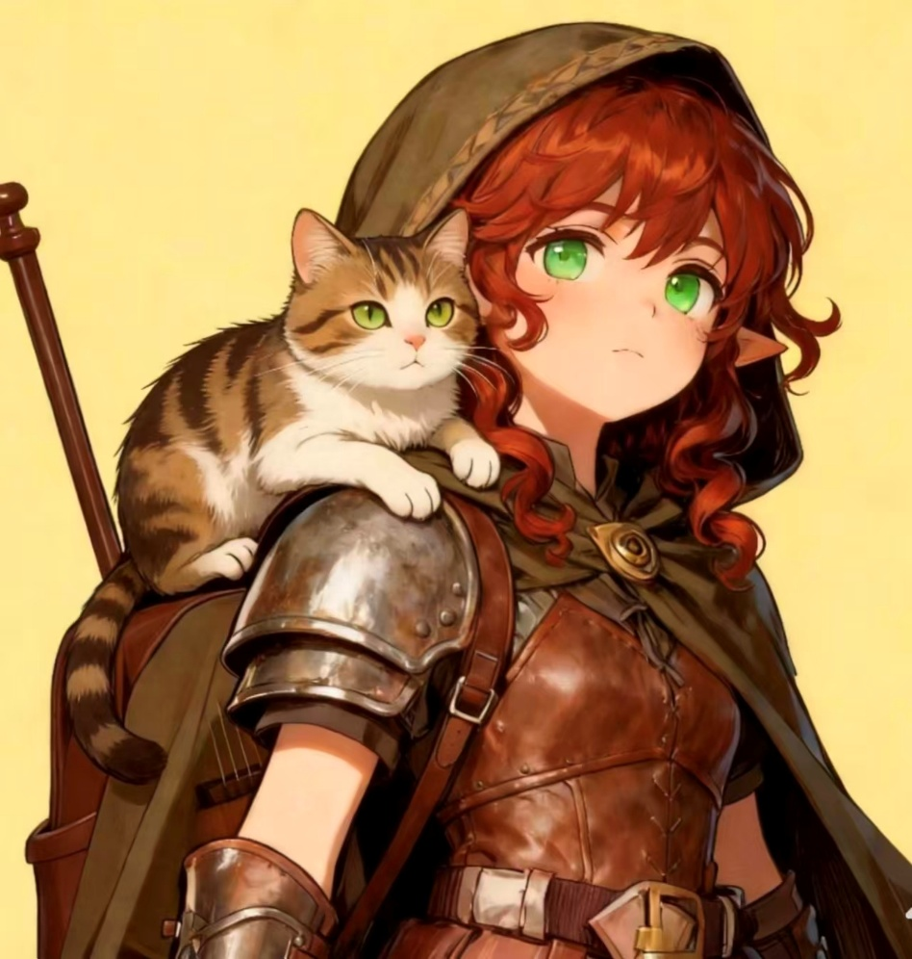
 |  |  |  |  | 理念 | 1. 救赎： “我必须找到解咒的方法。哪怕要花一辈子，哪怕最后他不再爱我——至少我试过。” （善良） 2. 自由： “姓氏是枷锁，家是牢笼。走在没有尽头的路上，我才是我自己。” （混乱） 3. 忠诚： “林克是我唯一的家人。谁伤害他，我就让谁后悔来到这世上。” （中立） 4. 艺术： “歌谣不是为了赚钱，是为了记住那些不能忘的事——比如他教我弹的第一首曲子。” （任意）
 |  |  |  |  | 羁绊 | 每次有人想摸我的猫，我都会笑一下说“别碰”——但语气会突然变冷，反而更引人怀疑。 每次有人问“你琴盒里装的什么”，我都会笑一下说“猫，别碰”——但语气会突然变冷，反而更引人怀疑。任何穿深色斗篷、瘦削、动作轻巧的人都会让我下意识地摸向匕首。我很难信任游荡者类型的队友。
 |  |  |  |  | 缺陷 | 林克（艾德温）： 琴盒里那只灰白色的猫，是我最爱的哥哥。我会用一切代价让他恢复人形。 轻足家族： 我抛弃了“轻足”这个姓，但偶尔在深夜还是会想起深水城那座爬满常春藤的石楼。 游荡者科尔： 他偷了我的钱，捅了我一刀，但最后没杀我。我恨他，也感谢他——是他让我学会了不能再轻易相信任何人。

 |  |  |  |  | 背景故事 | 米瑞尔是深水城半身人贵族“轻足”家族最小的女儿。她与三哥艾德温情感远超兄妹，两人在酒窖月光下交换过誓言。艾德温因触碰一枚黑曜石猫雕像被诅咒化为灰白色长毛猫，米瑞尔不敢告知家人，将猫藏入鲁特琴琴盒，弃姓“轻足”，以吟游诗人之名离家出走。 流浪初期，她曾与一个叫科尔的游荡者结伴。科尔帮她完成了一次委托，却在某夜偷走她一半积蓄，并一刀捅进她的肚子。米瑞尔倒在血泊中，被牧师救活。从那以后，她对所有游荡者本能地保持距离。 她表面开朗爱笑，在酒馆卖唱换取路费，实则暗中寻找解咒之法。她给猫取名“林克”，深夜无人时才会轻唤它的真名：“艾德温。”

 | 语言
 | 通用语 |  | 半身人语
 | 精灵语

 | 熟练工具
 | 骰子 |  | 书法工具

主要
DND 5E2024 人物卡<悲灵v1.0.0> |  |  |  |  |  |  |  |  |  |  |  |  |  |  |  |  |  |  |  |  |  |  |  |  |  |  |  |  |  |  |  |  |  |  |  |  |  |  |  |  |  |  |  | #VALUE! | 生命值小工具 |  |  |  |  |  |  |  |  |  | 生命骰使用期望 |  |  |  | 是 |  | 吟游诗人 |  |  |  | 生命领域 | 职业能力
 |  |  |  |  |  |  |  |  |  |  |  |  |  |  |  |  |  |  |  |  |  |  |  |  |  |  |  |  |  |  |  |  |  |  |  |  |  |  |  |  |  |  |  |  |  | 1级 | 2级 | 3级 |  | 4级 | 5级 |  | 6级 |  | 7级 | 8级 | 9级 | 10级 |  |  | 等级 |  | 名称 | 描述
 | 角色名 |  |  | 米瑞尔 |  |  |  |  |  |  |  |  |  |  |  | 熟练 |  | 2 |  |  |  | 修正 |  |  |  |  |  |  |  |  |  |  |  |  |  |  |  |  |  |  |  |  |  |  | 生命值小工具 |  |  |  |  |  |  |  |  |  |  |  |  |  |  |  |  | 豁免熟练 |  | 感知与魅力
 | 玩家 |  |  | 曲奇 |  |  |  |  |  |  |  |  |  |  |  |  |  |  |  |  | < |  |  |  |  |  |  |  |  |  |  |  |  |  |  |  |  |  |  |  |  |  |  |  |  | 11级 | 12级 | 13级 |  | 14级 | 15级 |  | 16级 |  | 17级 | 18级 | 19级 | 20级 |  |  |  | 武器熟练 |  | 简易武器
 |  |  |  | 主职 |  |  |  | 子职 |  |  |  |  |  | Lv |  |  |  |  |  |  |  |  |  |  |  |  |  |  |  |  |  |  |  |  |  |  |  |  |  |  |  |  |  |  |  |  |  |  |  |  |  |  |  |  |  |  |  |  |  |  |  | 技能熟练 |  | 选择2项：历史，洞悉，医药，说服或宗教
 | 主职业 |  |  | 吟游诗人 |  |  |  | 逸闻学院 |  |  |  |  |  | 3 |  |  | 种族 |  | 半身人 |  |  |  |  |  |  |  |  |  |  |  |  |  |  |  |  |  |  |  |  |  |  |  |  |  |  | 额外调整值 |  | 修正 |  |  | 生命总值 |  |  | 仅需填入每级生命骰结果 自动结算等级与体质调整值 |  |  |  |  |  |  |  | 护甲受训 |  | 轻甲、中甲和盾牌
 | 兼职1 |  |  |  |  |  |  |  |  |  |  |  |  |  |  |  | 亚种 |  |  |  |  |  |  |  |  |  |  |  |  |  |  |  |  |  |  |  |  |  |  |  |  |  |  |  |  |  |  |  |  |  | 21 |  |  |  |  |  |  |  |  |  |  | 起始装备 |  | 选择A或B：(A) 链甲衫，盾牌，硬头锤，圣徽，祭司套组 以及7GP；或(B) 110GP
 | 兼职2 |  |  |  |  |  |  |  |  |  |  |  |  |  |  |  | 阵营 |  | 混乱善良 |  |  |  |  |  |  |  |  |  |  |  |  |  |  |  |  |  |  |  |  |  |  |  |  |  |  |  |  |  |  |  |  |  |  |  |  |  |  |  |  |  | 1 | 施法 |  | 你通过祈祷，冥想与奉献习得如何施法。施法规则见第七章。下文将详述如何将这些规则应用于牧师法术，牧师法术详见本章后文职业描述中的牧师法术列表。
 | 经验值 |  |  | 975 |  |  |  |  |  |  |  |  |  | Lv 3 |  |  | 信仰 |  |  |  |  |  |  |  |  |  |  |  |  |  |  |  |  |  |  |  |  |  |  |  |  |  |  |  | 资源及扩展 |  |  |  |  |  |  |  |  |  |  |  |  |  |  |  |  | 戏法 |  | 你已知三道你选择的牧师戏法。推荐选择神导术Guidance，圣火术Sacred Flame和奇术Thaumaturgy。 每当你获得一个牧师等级时，你都能从你的戏法中选择其一替换为另一道你所选择的牧师戏法。 当你的牧师等级到达4级和10级时，你都能另选一道牧师戏法并习得，如牧师特性表中戏法一列所示。
 |  |  |  |  |  |  |  |  |  |  |  |  |  |  |  |  |  |  |  |  |  |  |  |  |  |  |  |  |  |  |  |  |  |  |  |  |  |  |  |  |  |  |  |  | 规则扩展 |  |  |  |  |  |  |  |  | 第三方及UA |  |  |  |  |  |  |  | 法术位 |  | 牧师特性表显示了你可用于施展一环及以上法术的法术位数量。当你完成长休时，你重获所有已消耗的法术位。
 | 属性 |  |  |  |  |  |  |  |  |  |  |  |  |  |  |  |  |  |  |  |  |  |  |  |  |  |  |  |  |  |  |  |  |  |  |  |  |  |  |  |  |  |  |  | 珊娜萨的万事指南 |  |  |  |  |  |  | O |  | 血猎手职业 |  |  |  |  |  | O |  | 准备法术 |  | 你准备可供你以此特性施展的一环及更高环阶的法术列表。最初，选择四道牧师法术。推荐选择祝福术Bless，疗伤术Cure Wounds，光导箭Guiding Bolt和虔诚护盾Shield of Faith。 已准备法术数量会随你牧师等级的提升而增加，如牧师特性表中的准备法术一列所示。每当这一列的数字增加时，从牧师法术列表中选择额外法术准备，直至已准备法术的数量与表格中的数字一致。你所选择法术的环阶必须是你所拥有法术位对应的环阶。例如，如果你是一名3级牧师，则你的准备法术列表能包括六道一环或二环的牧师法术，随意组合。 如果牧师的其他特性给了你始终准备了的法术，这些法术不计入你以此法准备的法术数量，但这些法术对你而言都视为牧师法术。
 | 熟练 |  |  |  | 总值 |  | 初始值 |  |  | 背景 |  | 成长 |  | 修正 |  | 调整值 |  |  | 豁免 |  |  | 修正 |  |  |  |  |  |  |  |  |  |  |  |  |  |  |  |  |  |  |  |  |  |  | 塔莎的万事坩埚 |  |  |  |  |  |  | O |  | 塔尔多雷重制版 |  |  |  |  |  | O |  | 改变你的准备法术 |  | 每当你完成一次长休时，你可以将你准备列表上的一道或更多法术替换为其他牧师法术，新替换的法术必须是你拥有法术位的法术。
 | O | 力量 |  |  | 13 |  | < | 13 |  |  |  |  |  |  |  | > | 1 |  | 3 |  | < |  |  |  |  |  |  |  |  |  |  |  |  |  |  |  |  |  |  |  |  |  |  |  | 魔邓肯巨献：多元宇宙的怪物 |  |  |  |  |  |  | O |  | 鬼魅幽谷 |  |  |  |  |  | O |  | 工具熟练 |  | 任选3项乐器
 | O | 敏捷 |  |  | 13 |  | < | 13 |  |  |  |  |  |  |  | > | 1 |  | 3 |  | < |  |  |  |  |  |  |  |  |  |  |  |  |  |  |  |  |  |  |  |  |  |  |  | 费资本的巨龙宝库 |  |  |  |  |  |  | O |  | 德拉肯海姆 |  |  |  |  |  | O | 1 | 吟游诗人激励 |  | 你可以用语言，音乐或舞蹈的形式对他人进行超自然的激励。这种激励的表现形式为数颗D6骰，这些骰子被称为诗人激励骰。 使用诗人激励Using Bardic Inspriration。 以一个附赠动作，你可以激励位于你60尺内的另一名能听见或看见你的生物。那名生物获得一枚你的诗人激励骰。一个生物同一时间只能拥有一枚诗人激励骰。在接下来的1小时内，当那名生物在一次D20检定中失败时，那名生物可以投掷诗人激励骰并将掷骰结果附加到该次d20中，这可能将失败变为成功。诗人激励骰将在投掷时已消耗。 使用次数Number of Uses。 你可以授予诗人激励骰的次数等于你的魅力调整值（最少1次），当你完成长休时，你重获所有已消耗的使用次数。 更高等级At Higher Levels。你的诗人激励骰会在你到达特定吟游诗人等级时改变，如吟游诗人特性表中的诗人骰所示。你的诗人骰会在5级时变为d8，在10级时变为d10，在15级时变为d12。
 | O | 体质 |  |  | 13 |  | < | 13 |  |  |  |  |  |  |  | > | 1 |  | 3 |  | < |  |  |  |  |  |  |  |  |  |  |  |  |  |  |  |  |  |  |  |  |  |  |  | 毕格比巨献：巨人之荣耀 |  |  |  |  |  |  | O |  | 谦卑林 |  |  |  |  |  | O |  | 施法属性 |  | 你吟游诗人法术的施法属性是魅力 。
 | X | 智力 |  |  | 10 |  | < | 10 |  |  |  |  |  |  |  | > | 0 |  | 0 |  | < |  |  |  |  |  |  |  |  |  |  |  |  |  |  |  |  |  |  |  |  |  |  |  | 万象无常书 |  |  |  |  |  |  | O |  | 暗潮之书 |  |  |  |  |  | O | 2 | 专精 |  | 你获得两项由你选择的你熟练技能的专精（见术语汇编）。如果你具有表演和游说的熟练，推荐选择这两项。 当你的吟游诗人等级到达9级时，你再额外获得两项由你选择的你熟练技能的专精。
 | X | 感知 |  |  | 15 |  | < | 15 |  |  |  |  |  |  |  | > | 2 |  | 2 |  | < |  |  |  |  |  |  |  |  |  |  |  |  |  |  |  |  |  |  |  |  |  |  |  | 战役设定 |  |  |  |  |  |  |  |  | 邪狱使 |  |  |  |  |  | O |  | 施法法器 |  | 可以使用乐器作为你吟游诗人法术的施法法器。
 | X | 魅力 |  |  | 16 |  | < | 16 |  |  |  |  |  |  |  | > | 3 |  | 3 |  | < |  |  |  |  |  |  |  |  |  |  |  |  |  |  |  |  |  |  |  |  |  |  |  | 剑湾冒险者指南 |  |  |  |  |  |  | O |  | 狮鹫的鞍中珍宝 |  |  |  |  |  | O | 2 | 万事通 |  | 你可以将你熟练加值的一半（向下取整）添加到任何你不具备其技能熟练并无法通过其他方式应用熟练加值的属性检定中。 例如，如果你要进行力量（运动）检定，且不具有运动熟练，则你可以将熟练加值的一半添加到检定中。
 |  |  |  |  |  |  |  |  |  |  |  |  |  |  |  |  |  |  |  |  |  |  |  |  |  |  |  |  |  |  |  |  |  |  |  |  |  |  |  |  |  |  |  |  | 拉尼卡公会长指南 |  |  |  |  |  |  | O |  | 胧忆岛：蒿野物语 |  |  |  |  |  | O | 3 | 吟游诗人子职 |  | 你选择获得一项吟游诗人子职：舞蹈学院，魅心学院，逸闻学院或勇气学院 。子职的内容见后文。子职是一种特化，在特定的吟游诗人等级给予你对应的独特能力。此后你将获得你所选的子职所有能力——只要其所需等级不超过你的吟游诗人等级。吟游诗人特性 表列出了你从子职中获得新特性的吟游诗人等级。 吟游诗人们会形成被称为“学院 ”的松散联系，用以维持他们的传承。
 | 战斗 |  |  |  |  |  |  |  |  |  |  |  |  |  |  |  | 持有英雄激励 |  |  |  |  |  | 是 |  |  |  |  |  |  |  |  |  |  |  |  |  |  |  |  |  |  |  |  |  | 艾伯伦：从终末战争中崛起 |  |  |  |  |  |  | O |  | 瓦尔达的秘密尖塔 |  |  |  |  |  | O
 |  |  |  |  |  | 修正 |  |  |  |  |  |  | Now |  |  | Max |  |  |  |  |  |  |  |  |  |  |  |  |  |  |  |  |  |  |  |  |  |  |  |  |  |  |  |  | 艾奎兹玄有限责任公司 |  |  |  |  |  |  | O |  | 歪曲之月 |  |  |  |  |  | O
 | 先攻 |  | 1 |  | < | 0 |  |  | HP |  |  | 21 |  |  | / | 21 |  |  |  | 临时 HP |  |  |  |  |  |  |  |  |  |  |  |  |  |  |  |  |  |  |  |  |  |  |  |  | 塞洛斯之神话奥德赛 |  |  |  |  |  |  | O |  | 火炬光下的克苏鲁 |  |  |  |  |  | O
 | AC |  | 13 |  | < |  |  |  | HD |  |  | 3 |  | / | 3 |  |  |  |  |  |  |  |  |  |  |  |  |  |  |  |  |  |  |  |  |  |  |  |  |  |  |  |  |  | 范·里希腾的鸦阁指南 |  |  |  |  |  |  | O
 |  |  |  |  |  | 修正 |  |  |  |  |  |  |  |  |  |  |  |  |  |  |  |  |  |  | 画像 |  |  |  |  |  |  |  |  |  |  |  |  |  |  |  |  |  |  |  | 斯翠海文：混沌研习 |  |  |  |  |  |  | O
 | DC |  | 13 |  | < |  |  |  | 体型 |  |  |  | 小型 |  |  |  |  | 速度 |  |  |  | 30尺 |  |  |  |  | 抗性 |  |  |  |  |  |  |  |  |  |  |  |  |  |  |  |  |  | 星界冒险者指南 |  |  |  |  |  |  | O
 | 属性 |  |  |  | 魅力 |  |  |  | 特殊能力 |  |  |  |  |  | / |  |  | 特殊能力 |  |  |  |  |  | / |  |  | 免疫 |  |  |  |  |  |  |  |  |  |  |  |  |  |  |  |  |  | 印记城与外域 |  |  |  |  |  |  | O |  | 艾伯伦UA
 | 被动察觉 |  |  |  | 12 |  |  |  | 特殊能力 |  |  |  |  |  | / |  |  | 特殊能力 |  |  |  |  |  | / |  |  | 优势 |  |  | 恐惧 |  |  |  |  |  |  |  |  |  |  |  |  |  |  | 荒州冒险家指南 |  |  |  |  |  |  | O |  | 灵能UA-1期

 | 技能 |  |  |  |  |  |  |  |  |  | 装备 |  |  |  |  |  |  |  |  |  |  |  |  |  |  |  |  |  | 已同调的装备 |  |  |  |  |  | 1 |  | 武器攻击属性 |  |  |  |  |  | 默认 |  | 种族特性
 | 全局修正 |  |  |  |  | 万事通 |  |  | X |  | 护甲 |  |  |  | 同调 |  | 名称 |  |  | 加值 | 特性 |  |  |  | 重量 |  |  | AC |  | 敏捷加值 |  |  |  | 同调 |  | 盾牌 |  |  | AC |  | 重量 |  | 着装 |  | 名称 |  |  |  | 描述
 | 熟练 |  | 力量 |  | 修正 |  |  | 总值 |  |  | 兽皮甲 |  |  |  |  |  |  |  |  |  |  |  |  |  | 12LB |  | > | 12 |  | + | 1 |  |  |  | 盾牌 |  |  |  | 2 |  |  |  | 否 |  | 生物种类 |  |  |  | 类人
 | X | 运动 |  |  |  |  | > | 1 |  |  | 武器 |  |  |  | 同调 | 武器名称 |  |  |  | 加值 | 特性 |  |  |  |  |  | 熟练 |  | 攻击骰 |  |  | 伤害骰 |  |  |  | 类型 |  | 精通 |  | 重量 |  | 弹药 |  |  | 体型 |  |  |  | 中型(约4-7尺高)或小型(约2-4英尺高)，在选择此种族时决定
 | 敏捷 |  |  |  |  |  |  |  |  |  | 匕首 |  |  |  |  |  |  |  |  |  | 灵巧，轻型，投掷（射程 20/60） |  |  |  |  |  | O | D20 |  | +3 |  | 1d4 |  | +1 |  | 穿刺 |  | 迅击 |  | 1LB |  | 箭 | 0 |  | 速度 |  |  |  | 30尺
 | X | 特技 |  |  |  |  | > | 1 |  |  | 匕首 |  |  |  |  |  |  |  |  |  | 灵巧，轻型，投掷（射程 20/60） |  |  |  |  |  | O | D20 |  | +3 |  | 1d4 |  | +1 |  | 穿刺 |  | 迅击 |  | 1LB |  | 矢 | 4 |  | 半身人灵巧 |  |  |  | 你可以穿越任何体型比你大的生物所在空间，但你不能在其内停下。
 | X | 巧手 |  |  |  |  | > | 1 |  |  |  |  |  |  |  |  |  |  |  |  |  |  |  |  |  |  | O | D20 |  |  |  |  |  |  |  |  |  |  |  |  |  | 弹 | 1 |  | 幸运 |  |  |  | 当你在D20检定中的d20掷出1时，你可以再重掷一次，但你必须使用重掷的结果。
 | X | 隐匿 |  |  |  |  | > | 1 |  |  |  |  |  |  |  |  |  |  |  |  |  |  |  |  |  |  | O | D20 |  |  |  |  |  |  |  |  |  |  |  |  |  | 投 | 4 |  | 天生善匿 |  |  |  | 当你在仅被比你大1级的生物遮蔽时，你也可以进行躲藏动作。
 | 智力 |  |  |  |  |  |  |  |  |  |  |  |  |  |  |  |  |  |  |  |  |  |  |  |  |  | O | D20 |  |  |  |  |  |  |  |  |  |  |  |  |  | 它 | 0 |  | 勇气 |  |  |  | 你为避免/结束恐慌状态所作的豁免具有优势。
 | O | 调查 |  |  |  |  | > | 2 |  |  | 奇物 |  |  |  | 同调 |  | 部位 |  | 特性 |  |  |  |  |  |  |  |  |  |  |  |  |  |  |  |  |  |  |  |  |  |  |  | 重量
 | X | 奥秘 |  |  |  |  | > | 0 |  |  | 精灵之靴 |  |  |  | O | > | 双脚
 | X | 历史 |  |  |  |  | > | 0 |  |  |  |  |  |  |  | >
 | X | 自然 |  |  |  |  | > | 0 |  |  |  |  |  |  |  | >
 | X | 宗教 |  |  |  |  | > | 0 |  |  |  |  |  |  |  | >
 | 感知 |  |  |  |  |  |  |  |  |  |  |  |  |  |  | > |  |  |  |  |  |  |  |  |  |  |  |  |  |  |  |  |  |  |  |  |  |  |  |  |  |  |  |  | 专长
 | X | 察觉 |  |  |  |  | > | 2 |  |  |  |  |  |  |  | > |  |  |  |  |  |  |  |  |  |  |  |  |  |  |  |  |  |  |  |  |  |  |  |  |  |  |  |  | Lv | 名称 |  |  | 描述
 | O | 洞悉 |  |  |  |  | > | 4 |  |  |  |  |  |  |  | > |  |  |  |  |  |  |  |  |  |  |  |  |  |  |  |  |  |  |  |  |  |  |  |  |  |  |  |  | 1 | 熟习 |  |  | 起源专长 你获得共计三项自选的技能和工具熟练。 复选Repeatable。你可多次选择本专长。
 | X | 驯兽 |  |  |  |  | > | 2 |  |  |  |  |  |  |  | > |  |  |  |  |  |  |  |  |  |  |  |  |  |  |  |  |  |  |  |  |  |  |  |  |  |  |  |  | 4
 | X | 医药 |  |  |  |  | > | 2 |  |  |  |  |  |  |  | > |  |  |  |  |  |  |  |  |  |  |  |  |  |  |  |  |  |  |  |  |  |  |  |  |  |  |  |  | 8
 | X | 求生 |  |  |  |  | > | 2 |  |  |  |  |  |  |  | > |  |  |  |  |  |  |  |  |  |  |  |  |  |  |  |  |  |  |  |  |  |  |  |  |  |  |  |  | 12
 | 魅力 |  |  |  |  |  |  |  |  |  | ——负重&财产—— |  |  |  |  |  |  |  |  |  |  |  |  |  |  |  |  |  |  |  | ———随身钱币——— |  |  |  |  |  |  |  |  |  |  |  |  |  | 16
 | O | 游说 |  |  | 专 |  | > | #VALUE! |  |  | 装备 |  |  | 背包1 |  |  | 背包2 |  |  | > | 总负重 |  |  |  |  | < | 钱包 |  |  | < | GP |  | 100 |  |  |  |  | PP |  |  |  |  |  |  | 19
 | O | 欺瞒 |  |  |  |  | > | 5 |  |  | 14LB |  |  | 0LB |  |  | 0LB |  |  |  | 16 |  |  |  |  |  | 2 |  |  |  | EP |  |  |  |  |  |  | 总财富 |  |  |  |  |  |  | 6
 | O | 威吓 |  |  |  |  | > | 5 |  |  | 轻载 |  |  | 重载 |  |  | 超载 |  |  |  | 最大载重 |  |  |  |  |  | 次元袋 |  |  |  | SP |  |  |  |  |  |  | 100GP |  |  |  |  |  |  | 10
 | O | 表演 |  |  |  |  | > | 5 |  |  | 0 |  |  | 65 |  |  | 130 |  |  |  | 195 |  |  |  |  |  | 0 |  |  |  | CP |  |  |  |  |  |  |  |  |  |  |  |  |  |  | 幸运 |  |  | 起源专长 幸运点Lucky Point。你拥有一些幸运点，其数量等同于你的熟练加值。你可以将点数花在下列的增益上。你在完成一次长休时重新获得所有已消耗的幸运点。 优势Advantage。当你为了一次D20检定而投掷d20时，你可以花费一个幸运点来给予这次检定优势。 劣势Disadvantage。当一个生物为了一次对你发动的攻击检定而投掷d20时，你可以花费一个幸运点来为这次检定施加劣势。

 | 法术 |  |  |  |  |  |  |  |  |  |  |  |  |  | 无消耗法术 |  |  |  |  |  |  |  | 准备法术 |  |  |  |  |  |  |  |  |  |  |  |  |  |  |  |  |  |  |  |  |  | 战斗风格专长
 | 关键属性 |  |  | 修正 |  | 法术DC |  | 修正 |  | 法术攻击骰 |  |  |  |  | Lv | 法术名称 |  |  |  |  |  |  | Lv | 法术名称 |  |  |  |  |  | Lv | 法术名称 |  |  |  |  |  |  | Lv | 法术名称 |  |  |  |  |  | 名称 |  |  |  | 描述
 | 智力 |  |  |  |  | 10 |  |  |  | D20+2 |  |  |  |  | 0 | 恶言相加 |  |  |  |  |  |  | 1 | 银光锐语
 | 感知 |  |  |  |  | 12 |  |  |  | D20+4 |  |  |  |  | 0 | 魔法伎俩 |  |  |  |  |  |  | 1 | 不谐低语
 | 魅力 |  |  |  |  | 13 |  |  |  | D20+5 |  |  |  |  |  |  |  |  |  |  |  |  | 1 | 羽落术
 | 职业归属 |  |  |  | 可以准备的法术数量 |  |  |  |  |  |  |  |  |  |  |  |  |  |  |  |  |  | 1 | 塔莎狂笑术
 | 主职业 |  |  |  | 6 |  |  |  |  |  |  |  |  |  |  |  |  |  |  |  |  |  | 1 | 治愈真言 |  |  |  |  |  |  |  |  |  |  |  |  |  |  |  |  |  |  |  |  | 特殊能力
 | 环阶 |  |  | 法术位 |  |  |  |  | 法术值 |  |  |  |  |  |  |  |  |  |  |  |  |  | 2 | 匕首之云 |  |  |  |  |  |  |  |  |  |  |  |  |  |  |  |  |  |  |  |  | 名称 |  |  |  | 描述
 | 1 |  |  | 4 |  | / | 4 |  | 2 |  |  |  |  |  |  |  |  |  |  |  |  |  | 2 | 灼热金属
 | 2 |  |  | 2 |  | / | 2 |  | 3
 | 3 |  |  |  |  | / |  |  | 5
 | 4 |  |  |  |  | / |  |  | 6 |  |  |  |  |  | 已知戏法
 | 5 |  |  |  |  | / |  |  | 7 |  |  |  |  |  | Lv | 法术名称 |  |  |  |  |  |  | Lv | 法术名称
 | 6 |  |  |  |  | / |  |  | 9
 | 7 |  |  |  |  | / |  |  | 10
 | 8 |  |  |  |  | / |  |  | 11 |  |  |  |  |  |  |  |  |  |  |  |  |  |  |  |  |  |  |  |  |  |  |  |  |  |  |  |  |  |  |  |  |  |  |  |  |  |  |  |  |  |  |  |  |  |  | 笔记 |  |  |  |  |  |  |  |  |  |  | 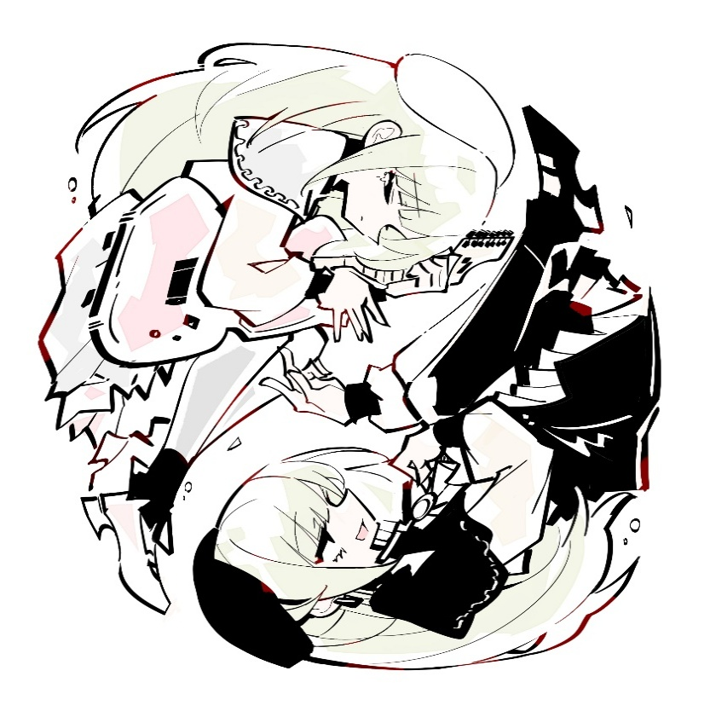
 | 9 |  |  |  |  | / |  |  | 13
 | 法术值 |  |  |  |  |  |  | / | 14

 | 法术简易速查 |  |  |  |  |  |  |  |  |  |  |  |  |  |  |  | 法术效果
 | 法术名 |  |  |  |  |  |  | 施法距离 |  |  |  |  |  |  |  |  | 你在施法距离内创造一个魔法效应。从下述效应中选择一项。如果你多次施展该法术，则可以同时维持至多三个不同的非即时效应。 • 感官效应Sensory Effect。 你创造一个立即生效的，无害的感官效应，比如一束火花，一阵风，微弱音乐或古怪的臭味。 • 玩火Fire Play。 你立即点燃或熄灭一根蜡烛、一根火把或一处小篝火。 • 清洁或弄脏Clean or Soil。 你立即清洁或弄脏一个体积不大于1立方尺的物件。 • 次级感觉Minor Sensation。 你使一个不大于1立方尺的非活体物质变冷、变暖或对其调味，持续1小时。 • 魔法印记Magic Mark。 你在一个物件或一个表面上创造一块色斑，一个小印记，或者一个徽记，持续1小时。 • 次级造物Minor Creation。 你创造出一个非魔法小饰品或一张虚幻图像，其大小不能超过你的手掌大小，它会持续存在至下个你的回合结束为止。一个小饰品不能造成伤害，也不值任何钱。
 | 魔法伎俩 |  |  |  |  |  |  | 10尺
 | 施法时间 |  |  |  |  | 法术系别 |  |  |  |  | 持续时间
 | 动作 |  |  |  |  | 变化 |  |  |  |  | 至多1小时
 | 法术成分 |  |  |  |  | 语言（V）姿势（S）

 | 适用职业
 | 吟游诗人 术士 魔契师 法师 奇械师

